解析
运营数据分析
【任务要求】
完成组合图并进行分析。

【知识要点】
对活动推广数据进行分析

【技能要点】
熟练掌握组合图的制作及美化
熟练掌握数据计算及单元格格式转化等基本数据处理技能

【操作要点】
第一步：复制数据，制作图表
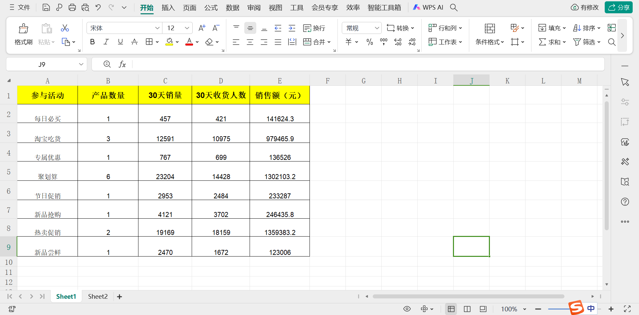

1、在[葡萄活动数据分析-原始]excel表格中，新建sheet复制原始数据；

第二步：清洗数据
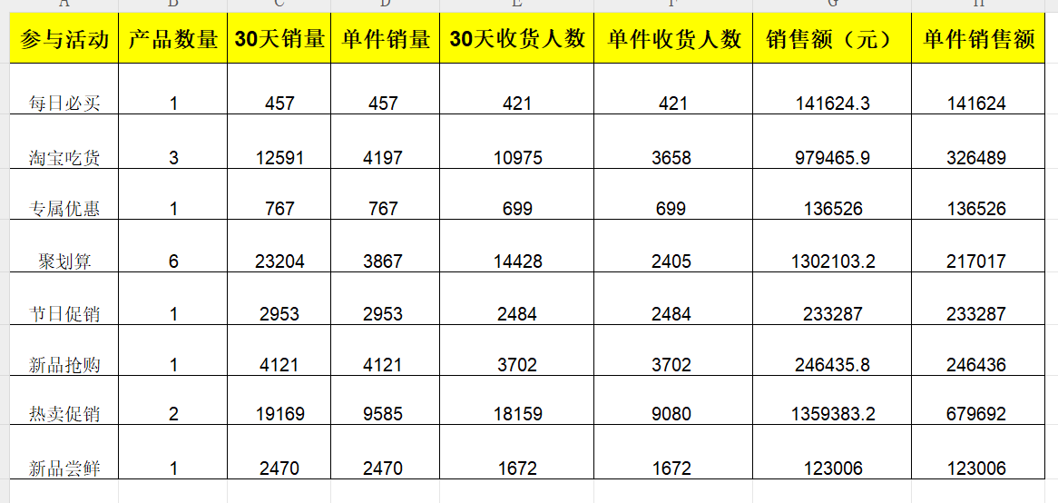

2、使用公式计算单件产品在各活动中的30天销量、30天收货人数、销售额数据；

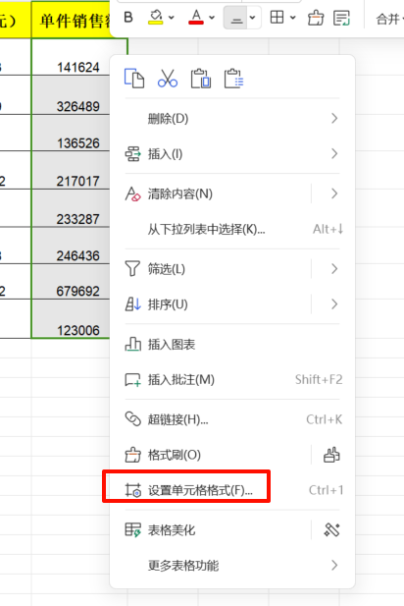
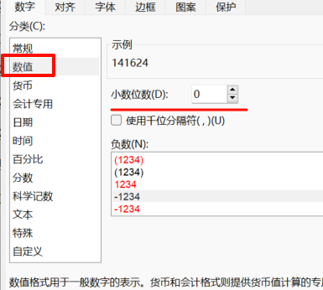

3、对[单件销售额]数据列修改单元格格式为数值，保留0位小数；

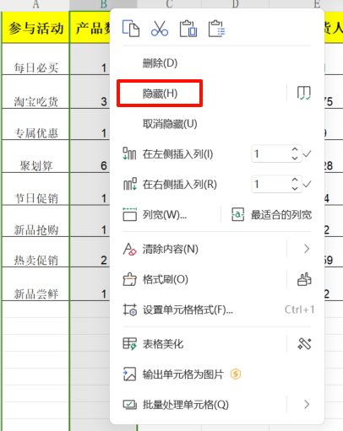
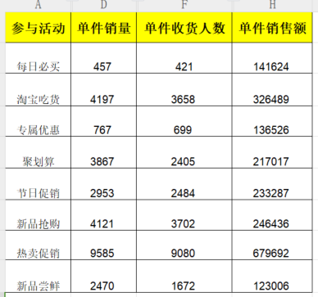

4、将无关数据列进行隐藏后，得到需分析数据；

第三步：图表可视化
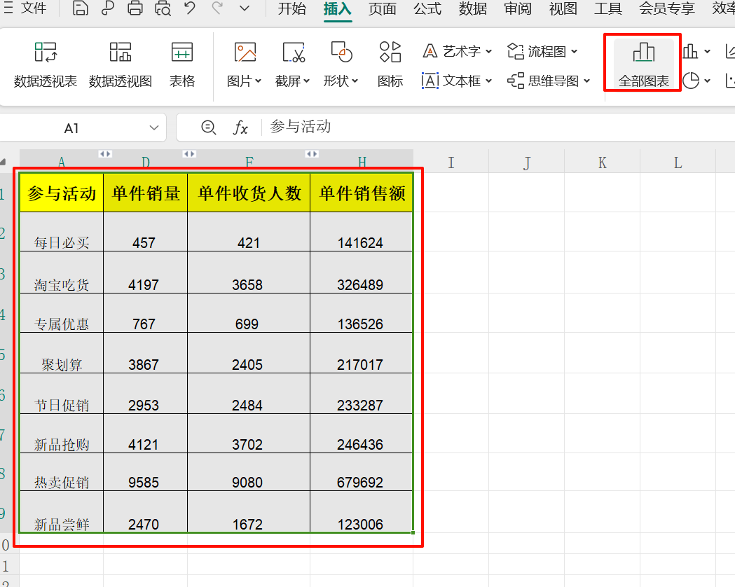

5、选择全部数据，点击[插入-全部图表]；

【分析结论】

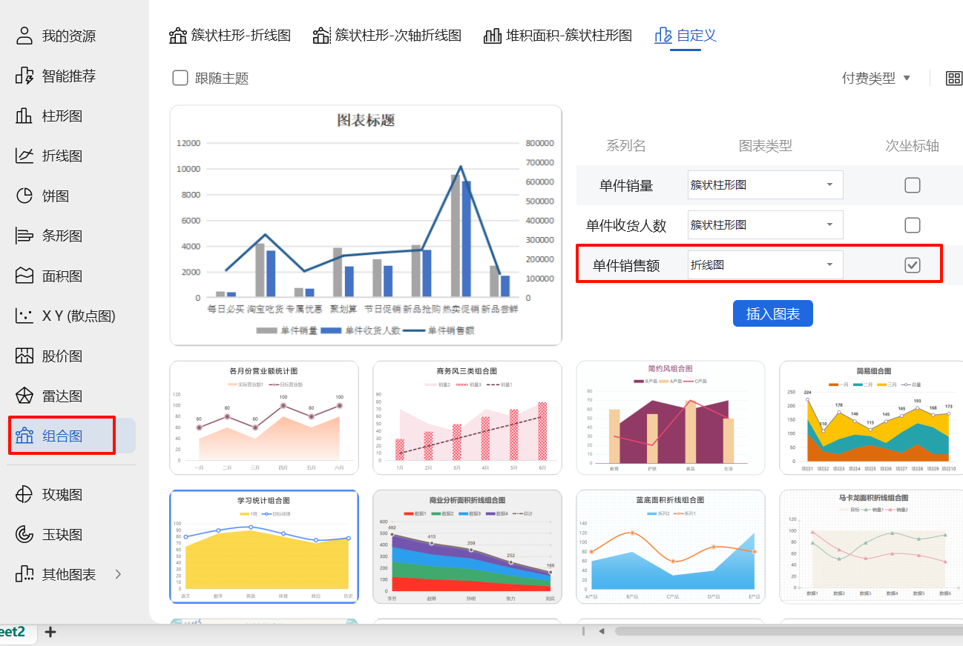

6、根据题目要求，选择[组合图表]，并将单件产品在各活动中的销售额选择为次坐标轴；

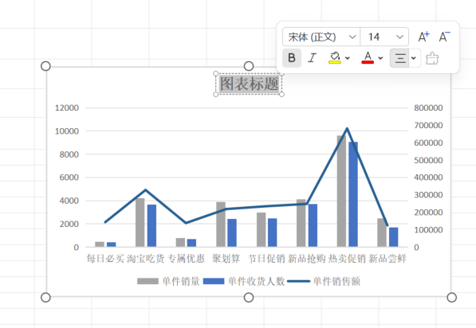

7、双击图表标题，修改图表名称为“葡萄活动数据分析”；

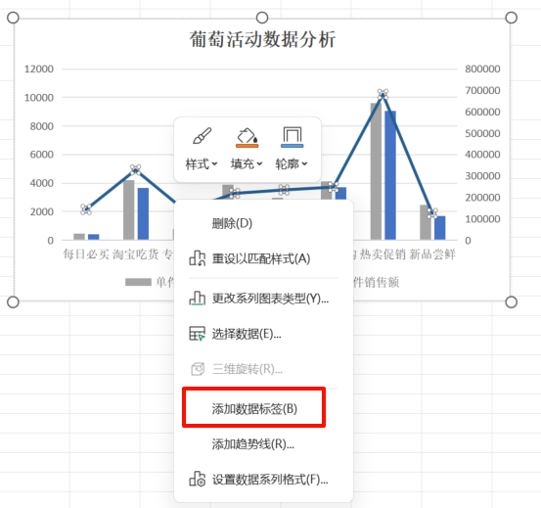

8、右键单击簇状柱形图及折线图，分别为他们添加数据标签；

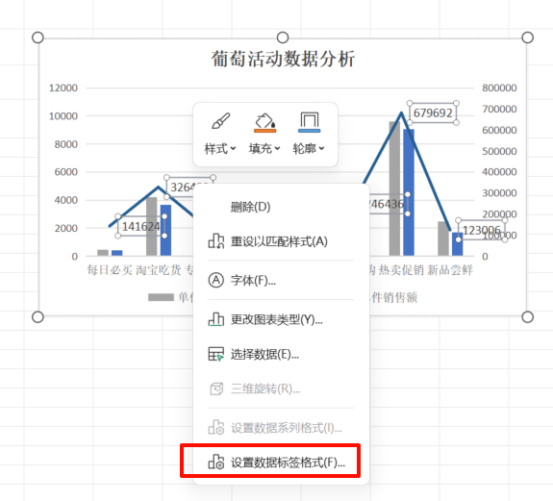
9、右键单击数据标签，对数据标签格式进行设置；

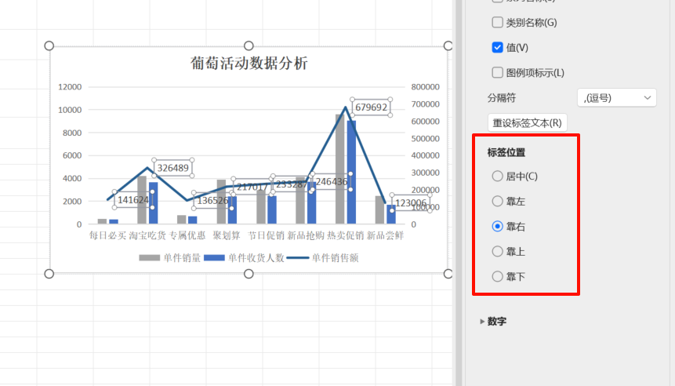

10、在标签位置处，对标签位置进行设置，使得标签显示更美观；

11、最后，结合生成的图表，完成本题。
1、根据组合图分析可知：单件产品30天销售额最低的活动是新品尝鲜，对应销售额是123006元； 2、根据组合图分析可知：效果最好的活动是 C 热卖促销； 3、根据组合图分析可知：结论正确的是：A.组合图中，30天销量与30天收货人数变化趋势基本一致，C.后续参与活动时，不推荐“专属优惠“。

数据
葡萄活动数据分析
 | 产品数量 | 30天销量 | 单件销量 | 30天收货人数 | 单件收货人数 | 销售额（元） | 单件销售额
每日必买 |  |  | 457 |  | 421 |  | 141624
淘宝吃货 |  |  | 4197 |  | 3658.3333333 |  | 326489
专属优惠 |  |  | 767 |  | 699 |  | 136526
聚划算 |  |  | 3867 |  | 2404.6666667 |  | 217017
节日促销 |  |  | 2953 |  | 2484 |  | 233287
新品抢购 |  |  | 4121 |  | 3702 |  | 246436
热卖促销 |  |  | 9585 |  | 9079.5 |  | 679692
新品尝鲜 |  |  | 2470 |  | 1672 |  | 123006
参与活动 | 单件销量 | 单件收货人数 | 单件销售额
每日必买 | 457 | 421 | 141624
淘宝吃货 | 4197 | 3658 | 326489
专属优惠 | 767 | 699 | 136526
聚划算 | 3867 | 2405 | 217017
节日促销 | 2953 | 2484 | 233287
新品抢购 | 4121 | 3702 | 246436
热卖促销 | 9585 | 9080 | 679692
新品尝鲜 | 2470 | 1672 | 123006

